IPS TEE
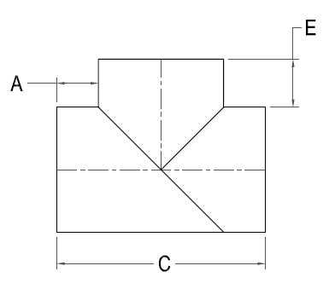



IPS FAB TEE

Nominal Size Actual OD | Pressure Class (psi) | Feed Stock | Dimension A x C xE (in) | Weight per Item (lbs)

4" 4.500" | 80 | DR 17 | 6 x 16 1/2 x 6 | 5
 | 128 | DR 11 |  | 6
 | 160 | DR 9 |  | 7
6" 6.625" | 80 | DR 17 | 6 x 16 5/8 x 6 | 12
 | 128 | DR 11 |  | 14
 | 160 | DR 9 |  | 18
8" 8.625" | 80 | DR 17 | 8 x 24 5/8 x 8 | 20
 | 128 | DR 11 |  | 28
 | 160 | DR 9 |  | 34
10" 10.750" | 80 | DR 17 | 8 x 26 3/4 x 8 | 22
 | 128 | DR 11 |  | 32
 | 160 | DR 9 |  | 38
 | 200 | DR 7 |  | 48
12" 12.750" | 80 | DR 17 | 8 x 28 3/4 x 8 | 37
 | 128 | DR 11 |  | 55
 | 160 | DR 9 |  | 66
 | 200 | DR 7 |  | 82
14" 14.000" | 80 | DR 17 | 9 x 32 x 9 | 46
 | 128 | DR 11 |  | 69
 | 160 | DR 9 |  | 82
 | 200 | DR 7 |  | 102
16" 16.000" | 80 | DR 17 | 9 x 34 x 9 | 76
 | 128 | DR 11 |  | 113
 | 160 | DR 9 |  | 135
 | 200 | DR 7 |  | 167
18" 18.000" | 80 | DR 17 | 10 x 38 x 10 | 100
 | 128 | DR 11 |  | 149
 | 160 | DR 9 |  | 178
 | 200 | DR 7 |  | 221
20" 20.000" | 80 | DR 17 | 10 x 40 x 10 | 140
 | 128 | DR 11 |  | 209
 | 160 | DR 9 |  | 249
 | 200 | DR 7 |  | 309
22" 22.000" | 80 | DR 17 | 12 x 46 x 12 | 178
 | 128 | DR 11 |  | 262
 | 160 | DR 9 |  | 312
 | 200 | DR 7 |  | 390
24" 24.000' | 80 | DR 17 | 12 x 48 x 12 | 216
 | 128 | DR 11 |  | 322
 | 160 | DR 9 |  | 385
 | 200 | DR 7 |  | 481
28" 28.000" | 80 | DR 17 | 18 x 56 x 18 | 403
 | 128 | DR 11 |  | 655
 | 160 | DR 9 |  | 806
30" 30.000" | 80 | DR 17 | 18 x 58 x18 | 475
 | 128 | DR 11 |  | 772
 | 160 | DR 9 |  | 950
32" 32.000" | 80 | DR 17 | 18 x 60 x 18 | 799
 | 128 | DR 11 |  | 1300
36" 36.000" | 80 | DR 17 | 20 x 76 x 33 | 1242
 | 128 | DR 11 |  | 2018
42" 42.000" | 65 | DR 21 | 20 x 82 x33 | 1440
 | 80 | DR 17 |  | 1772
48" 48.000" | 65 | DR 21 | 20 x 88 x33 | 1953
 | 80 | DR 17 |  | 2404
54" 54.000" | 65 | DR 26 | 20 x 94 x 33 | 1844

 | 80 | DR 21 |  | 2259

